Formulario annuncio tornei
ASSOCIAZIONE REGIONALE
TENNIS TICINO
Responsabile Tornei Juniores
Carlo Baggi
Viale Stazione 36
6713 Malvaglia
079 663 21 16
carlo_baggi@bluewin.ch
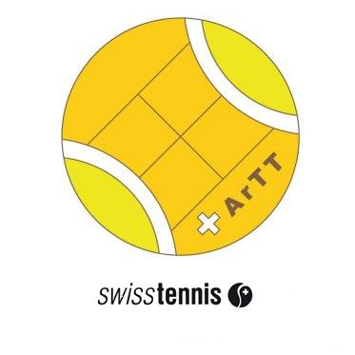

Formulario per l'annuncio di Tornei Juniores
BancaStato Junior Summer Tour 2024 ArTT
 |  |  |  | e altri Tornei Juniores
dell'Associazione regionale Tennis Ticino (ArTT)

da trasmettere a: |  |  | carlo_baggi@bluewin.ch |  |  |  |  |  | entro il 31 marzo 2024
non si accettano iscrizioni in altra forma
* campo obbligatorio
Club | * |  |  |  | E-mail |  | *

Official
 |  |  |  |  |  |  |  | cognome e nome

Denominazione del torneo
Il torneo si svolge in collaborazione con |  |  |  |  | Se sì con Tennis Club*: ________________________________

BJST |  | MS 16&U | R3/R5 | dal |  | al

 |  | MS 16&U | R6/R9 | dal |  | al

 |  | MS 14&U | R3/R5 | dal |  | al

 |  | MS 14&U | R6/R9 | dal |  | al

 |  | MS 12&U | R5/R7 | dal |  | al

BJST |  | WS 16&U | R3/R5 | dal |  | al

 |  | WS 16&U | R6/R9 | dal |  | al

 |  | WS 14&U | R3/R5 | dal |  | al

 |  | WS 14&U | R6/R9 | dal |  | al

 |  | WS 12&U | R5/R7 | dal |  | al

Altri tornei Juniores |  |  |  | dal |  | al

 |  |  |  | dal |  | al

 |  |  |  | dal |  | al

 |  |  |  | dal |  | al

 |  |  |  | dal |  | al

Mi candido ad ospitare il Master Finale del BJST: SI / NO |  | Sì | No | dal |  | al

 |  | Le varie tappe in Ticino del Circuito Junior Cup, riservato alle categorie MS e WS 12&U e 10&U (R7/R9) sono già state assegnate.

Data

